Basic
No | Created User | Category 1 | Category 2 | Attached image | Question | Level
1 | Tu Nguyen | Standard | 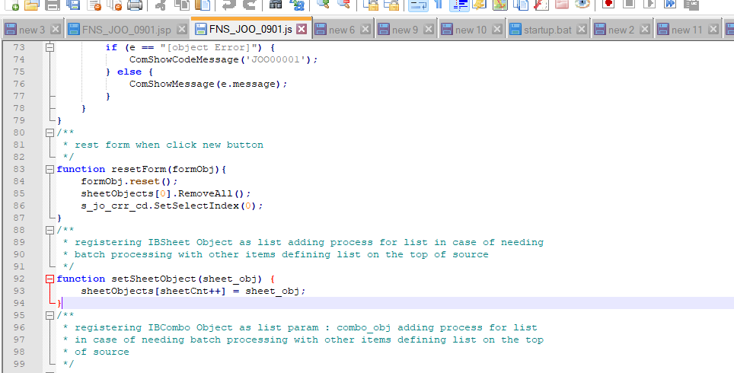 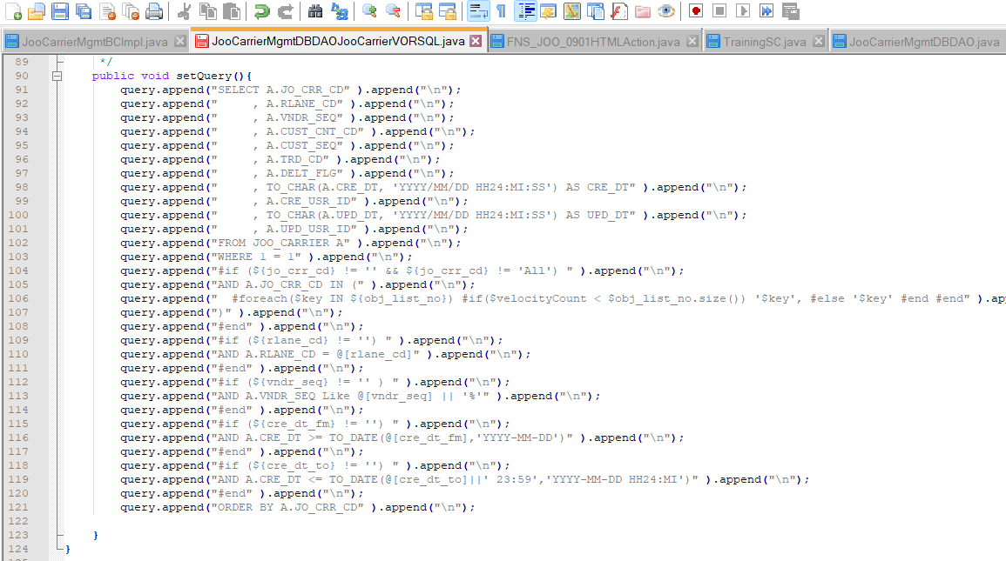 JSP | 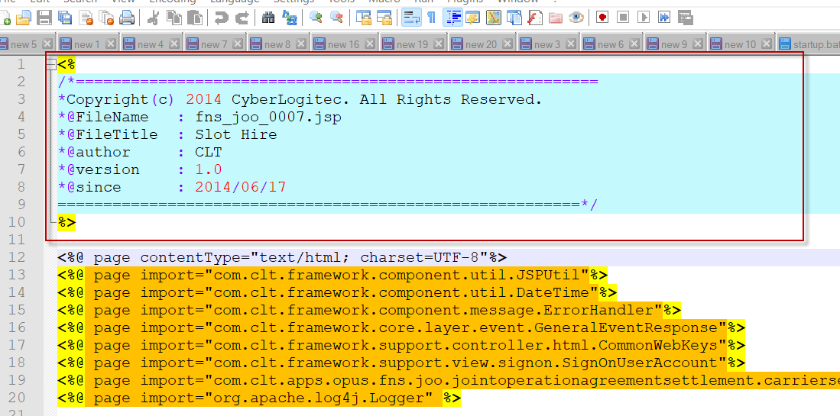 | Phần tô đỏ hình bên trái để làm gì. có cần thiết hay ko, thường nó apply cho các file định dạng nào
2 | Tu Nguyen | Standard | JSP |  | Phân tô đỏ gọi là gì, rule của mình là gì
3 | Tu Nguyen | Standard | JSP |  | Hình 1 và 2 hình nào sai chuẩn và tại sao sai
4 | Tu Nguyen | Standard | JSP | 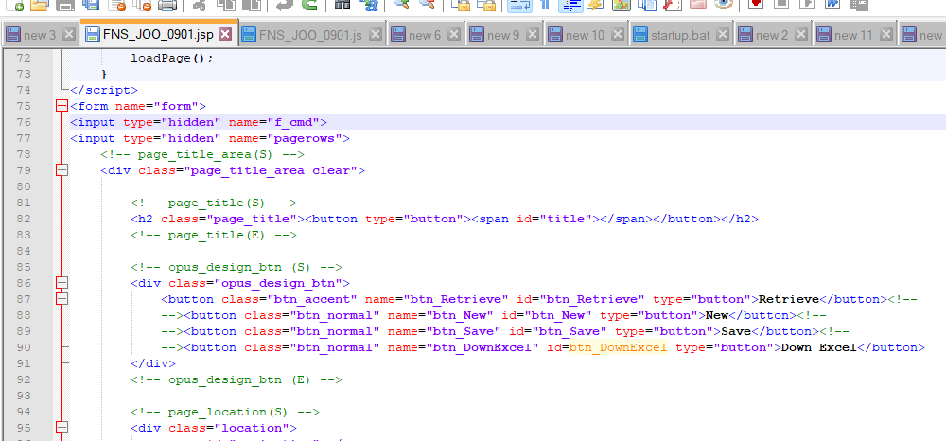 | 1) Khi tạo trong trang JSP của 1 UI có cần thêm các thể html, body vào ko? 2) giải thích class btn_normal, btn_accent, btn_etc dùng trong trường hợp nào
5 | Tu Nguyen | Standard | JSP | 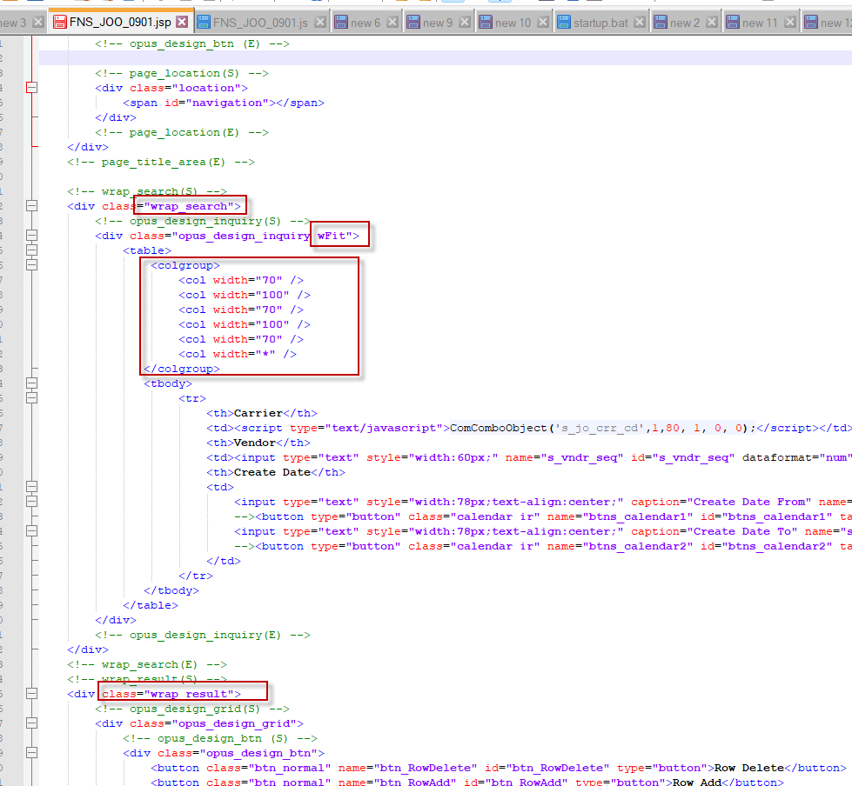 | 1) class wrap_search đc dùng ở đâu và 1 UI đc phép có nhiều class này ko 2) class wFit dùng để làm gì có bắt buộc ko 3) khi dung element table có bắt buộc dùng <colgroup> ko tại sao phải dùng 4) class wrap_result đc dùng ở đâu và 1 UI đc phép có nhiều class này ko 5) em có bik class wrap_search_tab ko và nó đc dùng ở đâu và khi nào 6) class opus_design_inquiry đc dùng ntn 7) class opus_design_grid đc dùng ntn 8) class opus_design_btn đc dùng ntn 9) class sm để làm gì 10) khi 1 field trên search option là mandatory thì dùng class gì 11) hình bên trai mọi người sẽ thấy nhiều thẻ comment <!-- opus_design_inquiry(S) --> <!-- opus_design_inquiry(E) -->. Mọi người có nghĩ nó cần thiết ko?
6 | Tu Nguyen | Standard | JS |  | 1) loadPage() đc gọi khi nào và dùng để làm gì 2) setSheetObject(sheet_obj) để làm gì 3) initSheet() để làm gì 4) initCombo() để làm gì 5) initTab() để làm gì 6) initControl() để lamg gì 7) doAcctionIBSheet() để làm gì 8) FormQueryString() để làm gì 9) ComGetEtcData() để làm gì 10) ComShowCodeMessage() để làm gì và hàm này define ở đâu
7 | Tu Nguyen | FW | JSP | 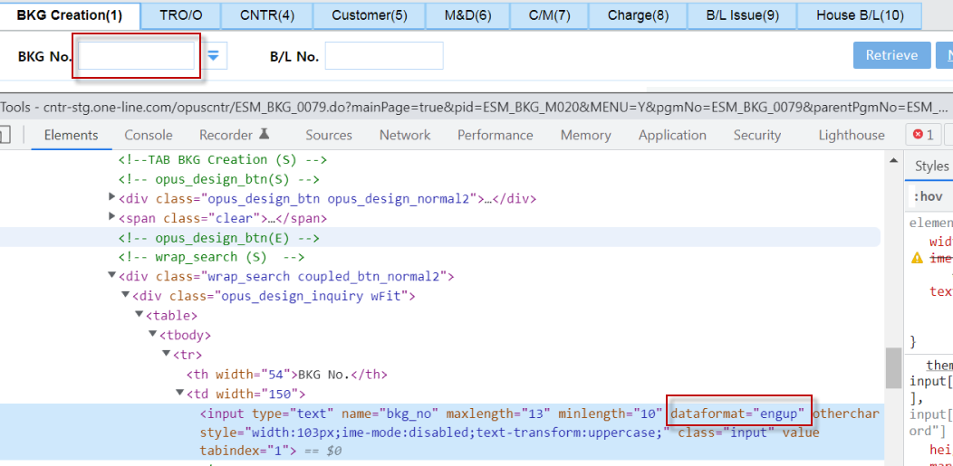 | Giải thích về attribute dataformat trong 1 html element, em biết các loại data format nào hãy list ra.
8 | Tu Nguyen | FW | 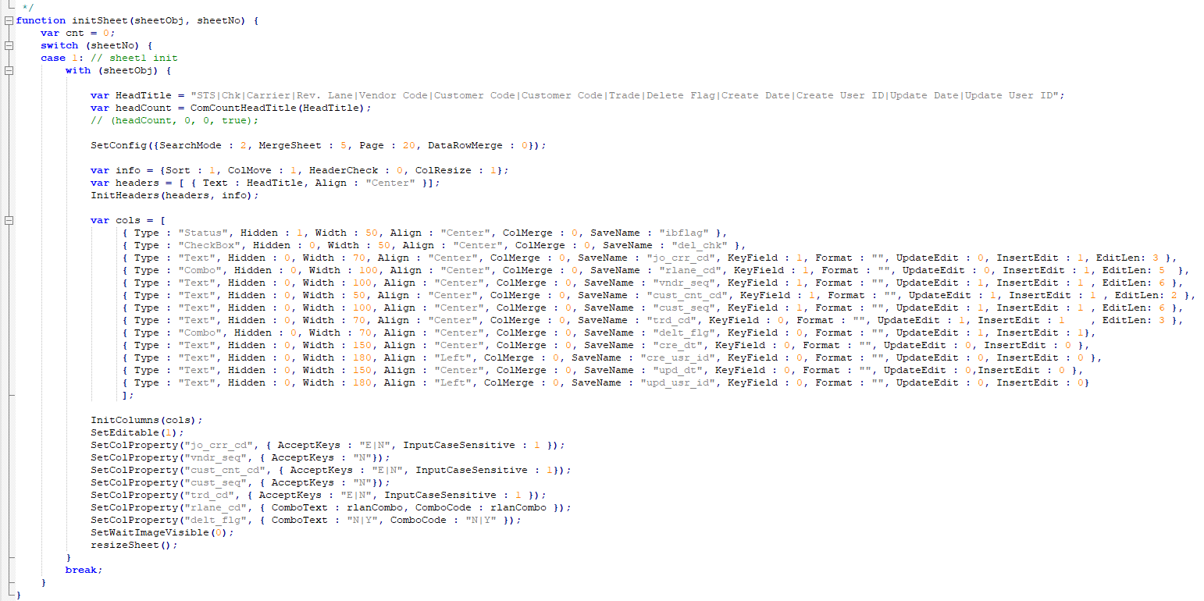 IBSHEET |  | 1) EditLen để làm gì và phải bắt buộc trong trường hợp nào 2) Trong trường 1 column text muốn column đo chỉ đc phép nhập chử hoa, sô, và kí tự đặt biệt - thì phải làm ntn 3) SetWaitImageVisible(0) để làm gì và tại sao 4) resizeSheet() để làm gì 5) cách đóng băng columns giống tính năng freezen của excel 6) column với type "Status" để làm gì
9 | Tu Nguyen | FW | IBSHEET |  | giải thích sự giống và khác nhau của sheetObj.DoSearch() và sheetObj.getSearchData()
10 | Tu Nguyen | FW | IBSHEET |  | giải thích sự giống và khác nhau của sheetObj.DoSave() và sheetObj.getSaveData()
11 | Tu Nguyen | FW | IBSHEET |  | giải thích sự khác nhau của sheetObj.SetCellValue(Row, Col,OldValue,) và sheetObj.SetCellValue(Row, Col,OldValue,0). Để ý 1 hàm trc ko có sô 0 ở cuối hàm sau có :)
12 | Tu Nguyen | FW | JS |  | 1) File coMessage.js để làm gì? 2) Trong 1 UI khi mình muống thông báo 1 message wraning cho user thì mình sẽ làm ntn
13 | Tu Nguyen | FW | IBSHEET |  | 1) hàm sheetid_OnSearchEnd() khi nào đc goi. hàm này thường đc dùng để làm gì 2) hàm sheetid_OnChange() khi nào đc goi. hàm này thường đc dùng để làm gì? 3) hàm sheetid_OnSaveEnd() khi nào đc goi. hàm này thường đc dùng để làm gì?
14 | Tu Nguyen | FW | JS |  | Hàm ComOpenWait() để làm gì Khác biệt thế nào với SetWaitImageVisible()?
15 | Tu Nguyen | FW | IBSHEET |  | Hàm sheetObj.SellectCell(Row, Col) để làm gì
16 | Tu Nguyen | FW | IBSHEET |  | Hàm ComGetSaveString(sheetObj) để làm gì? Trong trường hợp chỉ muốn lấy những data được modify trên ibsheet thôi thì tham số ntn?
17 | Tu Nguyen | FW | IBSHEET |  | Hàm ComGetObjValue(object) để làm gì
18 | Tu Nguyen | FW | JS |  | tìm hiểu về CoFormControl.js, CoCommon.js
19 | Tu Nguyen | FW | JS |  | Hướng dẫn cách debug trực tiếp trên chrome
20 | Tu Nguyen | FW | JS |  | Cách mở 1 diallog Popup và window popup
21 | Tu Nguyen | FW | java |  | Giải thích ý nghĩa của các file mapping_*.xml , screendefination_*.xml
22 | Tu Nguyen | FW | java |  | Mọi người thường thấy trong thư mục integration có 2 loại file *SQL.java và *SQL.Query. vậy khi chạy thì system sẽ gọi file nào và file còn lại để làm gì
23 | Tu Nguyen | FW | 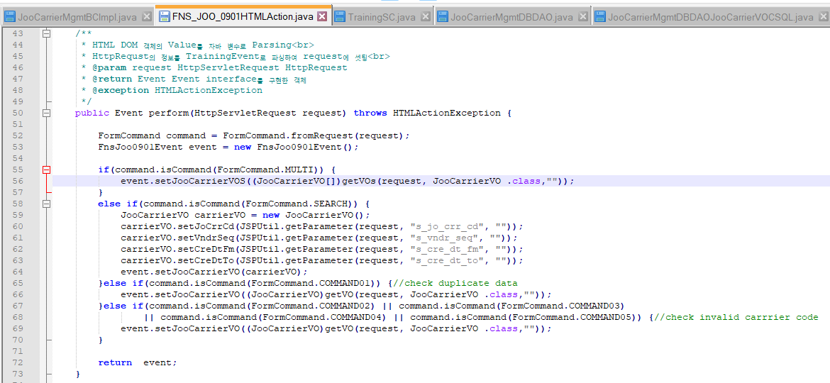 *HTMLAction.java |  | 1) Class *HTMLAction.java để làm gì 2) Cần hiểu về việc trả về 1 event để làm gì? 3) method getVo(request, JooCarrierVo.class,"") để làm gì 4) bạn có hiểu đoạn code dòng 64 và 66. tại sao dòng 66 cũng là event.setJooCarrierVO nhưng nhận vào là getVo() còn thằng 64 thì phải đi tạo new JooCarrrierVo() rồi đi set từng attribute cho nó
24 | Tu Nguyen | FW | 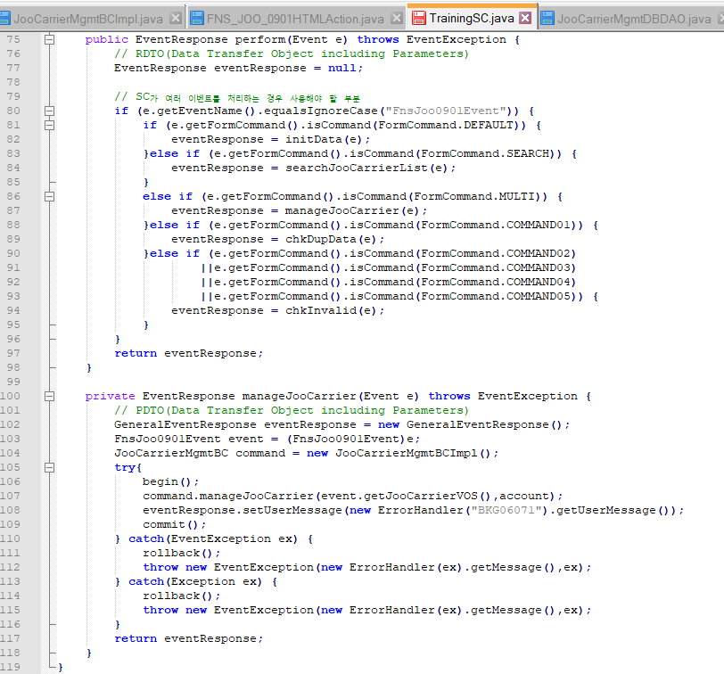 *SC.java |  | 1) Class này để làm gì 2) Dòng 80 mục đích để làm gì 3) trong hàm manageJooCarrier() call các method begin(), commit(), rollback(). nhưng phương thức ngày có ý nghĩa gì. bạn hiểu mình dùng các phương thức này khi nào không 4) eventResponse trong method manageJooCarrier(Event e) để làm gì 5) dong code 108 eventResponse.setUserMessage(new ErrorHandler("BKG06071").getUserMessage()); để làm gì 6) Trong method manageJooCarrier(Event e) bạn thấ các catch điều throw new eventException() theo bạn cần thiết ko tại sao 5) Dong code 108 "BKG06071" là gì và định nghĩa ở đâu
25 | Tu Nguyen | FW | *BCImpl.java |  | Class này để làm gì, nó khác với Class SC.Java ở chổ nào
26 | Tu Nguyen | FW | 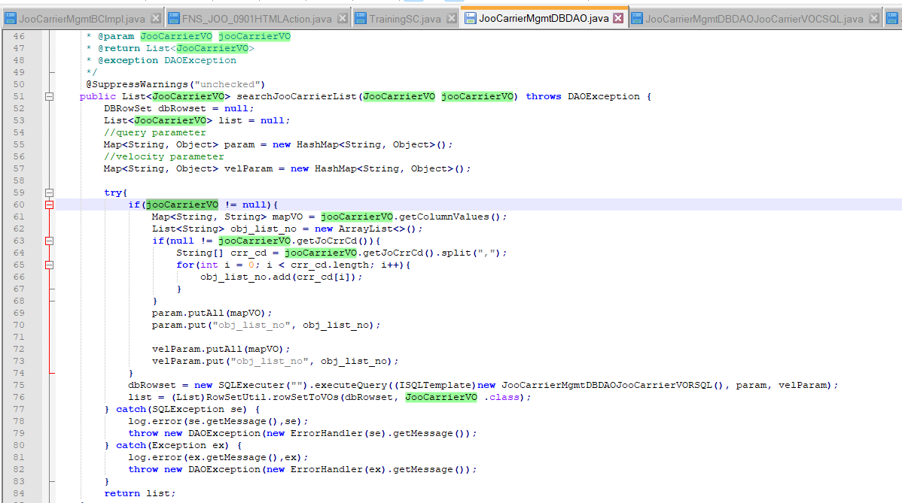 *DBDAO.java |  | 1) Class này để làm gì 2) giải thích new SQLExecuter("").executeQuery(), sqlExe.executeUpdate() và sqlExe.executeBatch() dùng trong những trường hợp nào 3) (List)RowSetUtil.rowSetToVOs(dbRowset, JooCarrierVO .class) dùng để làm gì 4) 2 cái Map param và velParam để làm gì
27 | Tu Nguyen | FW | *SQL.java |  | 1) dòng 103 "WHERE 1 = 1" theo em để làm gì 2) em thấy trong package integration cáo các file *RSQL.java, *CSQL.java, *USQL.java, *DSQL.java. các file này có mục đích gì hay chỉ là đặt tên
28 | Tu Nguyen | FW |  Other |  | 1) Hiện tại màn hình này đã code xong, nhưng user muốn thêm search option cho description thì em sẽ modify ở nhưng file nào, manual hay dùng tool synapse 2) trong màn hình này có button download excel, nhưng user muốn khi file excel down xuông ko có column "Msg Level" thì modify ntn
29 | Tu Nguyen | FW | Other |  | Cách để truyền 1 array vào IN trong câu SQL.
30
31
32
33
34
35
36
37
38
39
40
41
42
43
44
45
46
47
48
49
50
51
52
53

Basic Sharing
q | Created User | Category 1 | Category 2 | Attached image | Question | PIC | Answer
1 | Tu Nguyen | Standard | JSP |  | Phần tô đỏ hình bên trái để làm gì. có cần thiết hay ko, thường nó apply cho các file định dạng nào | Viet | Là chú thích của file jsp, nó cần thiết vì nó chỉ rõ thông tin của file jsp như là: + Tác giả + Ngày tạo + Tên file + Tiêu đề + version + Copy right Nó thường để appy trong file jsp. Mục đích là để chú thích file
2 | Tu Nguyen | Standard | JSP |  | Phân tô đỏ gọi là gì, rule của mình là gì | Viet | Phần tô đỏ được gọi là method comment. Mục đích là để hiển thị thông tin hàm nhằm gợi ý cách dùng khi hàm đó được sử dụng. Rule: + Dòng đầu mô tả mục đích hàm để làm gì + Phải ra báo param và giải thích ý nghĩa trong annotation @param + Phải ghi chú trả ra cái gì trong annotation @return + Phải khai báo Exception trong annotation @EventException nếu hàm có throws exception
3 | Tu Nguyen | Standard | JSP |  | Hình 1 và 2 hình nào sai chuẩn và tại sao sai | Viet | Hình 2 sai chuẩn vì nếu tồn tại khoảng trắng sau dòng của btn_Retrieve tồn tại khoảng trắng thì sẽ làm UI bị giãn ra. Điều này sẽ làm giao diện bị xấu và không chuẩn. Mục đích của comment là để các button này dính liền với nhau --> không tạo ra khoảng trắng dư thừa
4 | Tu Nguyen | Standard | JSP |  | 1) Khi tạo trong trang JSP của 1 UI có cần thêm các thể html, body vào ko? 2) giải thích class btn_normal, btn_accent, btn_etc dùng trong trường hợp nào | Viet | 1) Khi tạo trong trang JSP của 1 UI không cần thêm các thể html, body vào vì jsp này là body của template.jsp, file mà đã có sẵn html tag, body và head 2) - btn_normal: dùng cho các button thông thường, - btn_accent: dùng cho button quan trọng nhất, để làm nổi bật nó - btn_etc: dùng cho các button dùng trong form (nằm ngoài phần button của UI)
5 | Tu Nguyen | Standard | JSP |  | 1) class wrap_search đc dùng ở đâu và 1 UI đc phép có nhiều class này ko 2) class wFit dùng để làm gì có bắt buộc ko 3) khi dung element table có bắt buộc dùng <colgroup> ko tại sao phải dùng 4) class wrap_result đc dùng ở đâu và 1 UI đc phép có nhiều class này ko 5) em có bik class wrap_search_tab ko và nó đc dùng ở đâu và khi nào 6) class opus_design_inquiry đc dùng ntn 7) class opus_design_grid đc dùng ntn 8) class opus_design_btn đc dùng ntn 9) class sm để làm gì 10) khi 1 field trên search option là mandatory thì dùng class gì 11) hình bên trai mọi người sẽ thấy nhiều thẻ comment <!-- opus_design_inquiry(S) --> <!-- opus_design_inquiry(E) -->. Mọi người có nghĩ nó cần thiết ko? | Viet | 1) - Class wrap_search được dùng ở file jsp, là một vùng để chứa các input, button, radio button, checkbox, ... để nhập nội dung để search. - Class wrap_search nên được dùng 1 lần vì đó là UI Standard (vì nếu dùng nhiều thì sẽ làm giao diện mất khó sử dụng và khó hiểu.) 2) - Class wFit để chỉ định width = 1226px. Class này bắt buộc(?) khi có nhiều element vì nó sẽ scale cho phù hợp với độ phân giải màn hình. (nhiều element) (?) 3) - Khi dùng element table thì bắt buộc dùng <colgroup>, nhằm để chỉ định rõ kích thước của các cột trong table cũng như format của cột, như vậy sẽ cố định vị trí của bảng hơn. 4) - Class wrap_result được dùng ở file jsp, là một vùng để chứa các ibsheet, các tab, các title header, ... để hiển thị kết quả trả về của quá trính search. - Class wrap_result nên được dùng 1 lần vì đó là UI Standard (vì nếu dùng nhiều thì sẽ làm giao diện mất tính logic). 5) class wrap_search_tab được dùng để tạo một vùng chứa các grouping box phục vụ cho quá trình nhập liệu thông tin khi có tab ở vùng result. và nó sẽ nối vùng search với tab thành một khối trên ui. 6) class opus_design_inquiry được dùng để chứa table trong nó, và sẽ chỉnh css theo UI Standard cho nó. 7) class opus_design_grid được dùng trong một vùng chứa các button phục vụ cho ibsheet và ibsheet đó, và sẽ chỉnh css theo UI Standard cho nó. 8) class opus_design_btn được dùng để chứa các button trong đó, và sẽ chỉnh css theo UI Standard cho nó 9) class sm để chuyển background color thành màu xám 10) khi 1 field trên search option là mandatory thì dùng class input1. 11) Nó cần thiết vì nó sẽ chỉ rõ phần đó bắt đầu và kết thúc ở đâu. Nhằm giúp người đọc dễ tìm kiếm, dễ hiểu hơn.
6 | Tu Nguyen | Standard | JS |  | 1) loadPage() đc gọi khi nào và dùng để làm gì 2) setSheetObject(sheet_obj) để làm gì 3) initSheet() để làm gì 4) initCombo() để làm gì 5) initTab() để làm gì 6) initControl() để lamg gì 7) doAcctionIBSheet() để làm gì 8) FormQueryString() để làm gì 9) ComGetEtcData() để làm gì 10) ComShowCodeMessage() để làm gì và hàm này define ở đâu | Viet | 1) loadPage() đc gọi khi lúc load trang và dùng để chạy các functions mà muốn thực hiện ngay khi load trang để hiển thị UI tốt hơn. 2) setSheetObject(sheet_obj) để thêm một sheet vừa khai báo vào array sheetObjects 3) initSheet() để khởi tạo một sheet với header và các config ban đầu của nó. 4) initCombo() để khởi tạo một ibmulticombo và các config ban đầu nó. 5) initTab() để khởi tạo một tab chứa các tab item trong nó. 6) initControl() để đk sự kiện, để xử lý những gì object khác sheet, tab, combo mà mình muốn khởi tạo lúc load page 7) doActionIBSheet() để xử lý những gì liên quan đến ibsheet. 8) FormQueryString() để lấy tất cả param trên màn hình và chuyển nó thành chuỗi. 9) ComGetEtcData() để lấy tên EtcData tương ứng từ một chuỗi data result xml. 10) ComShowCodeMessage() để hiển thị message dựa vào code mà ta truyền vào và hàm này được define ở CoMessage.js
7 | Tu Nguyen | FW | JSP |  | Giải thích về attribute dataformat trong 1 html element, em biết các loại data format nào hãy list ra. | Viet | Attribute dataformat trong html để chỉ định định dạng format của text (trong input tag hoặc textarea). Một số data format mà em biết: - "exceptengdn": //trả ra uppercase - "engup": //uppercase letters + numbers - "engdn": //lowercase letter + number - "eng": //English + number - "enguponly": //only uppercase letters (no numbers) - "engupetc": //uppercase letters + numbers + symbols - "excepthan": //Enter all except Korean - "ymd": //yyyy-mm-dd 10 - "ym": //yyyy-mm 7 - "yw": //yyyy-mm 7 - "mdy": //mm-dd-yyyy 10 - "yyyy": //yyyy 4 - "hms": //hh:mm:ss 8 - "hm": //hh:mm 5 - "ymdhms": //yyyy-mm-dd hh:mm:ss 19 - "ymdhm": //yyyy-mm-dd hh:mm 16 - "jumin": //######-######## 14 - "saupja": //###-##-##### 12 - "num": //only number - "int": //#,### - "singledfloat": //Number+".-" for Bkg - "singledFloat": //Number+".-" for Bkg - "pointnum": // ####.## - "float": //#,###.###
8 | Tu Nguyen | FW | IBSHEET |  | 1) EditLen để làm gì và phải bắt buộc trong trường hợp nào 2) Trong trường 1 column text muốn column đo chỉ đc phép nhập chử hoa, sô, và kí tự đặt biệt - thì phải làm ntn 3) SetWaitImageVisible(0) để làm gì và tại sao 4) resizeSheet() để làm gì 5) cách đóng băng columns giống tính năng freezen của excel 6) column với type "Status" để làm gì | Viet | 1)EditLen để giới hạn số ký tự mà column đó có thể chưa và phải bắt buộc trong trường hợp thuộc tính tương ứng với column đó ở database có giới hạn chiều dài. 2) Trong trường 1 column text muốn column đo chỉ đc phép nhập chữ cái, số, và kí tự đặt biệt - thì phải sử dụng thuộc tính AcceptKeys + Ký tự latin: E + Số: N + Ký tự đặc biệt: danh sách các ký tự cho phép nằm trong cặp dấu [ ] Với những ký tự chữ cái thì ta có thể dùng thuộc tính InputCaseSensitive với các giá trị tương ứng sau: + 0: không config (default) + 1: auto chữ hoa + 2: auto chữ thường 3) SetWaitImageVisible(0) để hiện con trỏ loading, lock lại ibsheet nhưng lại không lock ui bên ngoài. Để lock cả UI bên ngoài ta dùng ComOpenWait. 4) resizeSheet() để điều chỉnh lại kích thước của IBsheet theo kích thước của browser. 5) cách đóng băng columns giống tính năng freezen của excel: Ta sử dụng attribute FrozenCol trong SetConfig của api và truyền số cột ta muốn đóng băng từ trái sang phải. 6) column với type "Status" để hiển thị trạng thái status của transaction."
9 | Tu Nguyen | FW | IBSHEET |  | giải thích sự giống và khác nhau của sheetObj.DoSearch() và sheetObj.getSearchData() | Viet | Giống: - Tìm kiếm data bên dưới server Khác: - DoSearch: + hiển thị nội dung search (xml) lên ibsheet của UI. + doSearch cho phép quá trình search dưới server là đồng bộ hay bất đồng bộ giữa các search. + không trả về giá trị + thực hiện event onSearchEnd khi quá trình search kết thúc - GetSearchData: trả về 1 xml data của nội dung cần tìm kiếm + Không thực hiện event onSearchEnd khi quá trình search kết thúc. + getSearchData là search bất đồng bộ. | DoSearch: GetSearchData+LoadData | DoSearch: có onSearchEnd GetSearchData: không có | var x = DoSearchEnd()? var y = GetSearchData() | Kiểm tra bất đồng bộ của DoSearchEnd và GetSearchData | doSearch cho phép quá trình search là đồng bộ hay bất đồng bộ giữa các search. - Mode Sync: Các Dosearch chứa mode này sẽ chỉ hiển thị kết quả khi các hàm search này thực hiện xong. - Mode aSync: Các Dosearch chứa mode này không chờ đợi lẫn nhau, ai xong trước thì đó chạy trước. getSearchData là search bất đồng bộ
10 | Tu Nguyen | FW | IBSHEET |  | giải thích sự giống và khác nhau của sheetObj.DoSave() và sheetObj.getSaveData() | Viet | Giống: - Save data dựa trên transaction status hoặc column. Khác: - DoSave: + không trả về giá trị + Không cần sử dụng SaveString. + Thực hiện event onSaveEnd khi quá trình save kết thúc + Hiển thị một confirm hỏi người dùng có muốn save hay không. - GetSaveData: + Trả về 1 xml để thông báo trạng thái của quá trình save + Bắt buộc có SaveString để save. + Không thực hiện event onSaveEnd khi quá trình save kết thúc + Không hiển thị một confirm hỏi người dùng có muốn save hay không | DoSave: GetSaveData + LoadSaveData | ? | ? | ?
11 | Tu Nguyen | FW | IBSHEET |  | giải thích sự khác nhau của sheetObj.SetCellValue(Row, Col,OldValue,) và sheetObj.SetCellValue(Row, Col,OldValue,0). Để ý 1 hàm trc ko có sô 0 ở cuối hàm sau có :) | Viet | - sheetObj.SetCellValue(Row, Col,OldValue): sẽ chạy event OnChange khi có sự thay đổi giá trị ở cell - sheetObj.SetCellValue(Row, Col,OldValue,0): không chạy event OnChange khi có sự thay đổi giá trị ở cell Default: 1.
12 | Tu Nguyen | FW | JS | 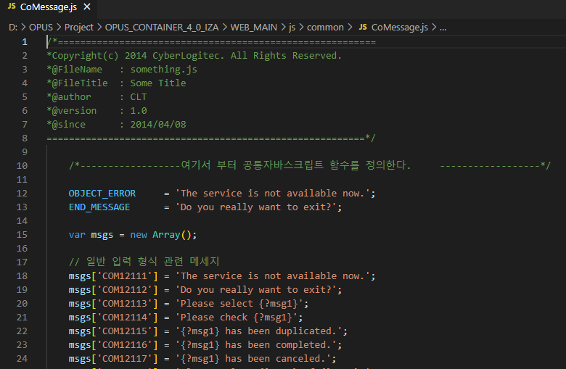 | 1) File coMessage.js để làm gì? 2) Trong 1 UI khi mình muống thông báo 1 message wraning cho user thì mình sẽ làm ntn | Viet | 1) File coMessage.js để lưu trữ các Message cố định và các hàm liên quan đến Message, hỗ trợ đa ngôn ngữ 2) Trong 1 UI khi mình muốn thông báo 1 message warning cho user thì mình sẽ phải: - Cách 1: Sử dụng hàm ComShowMessage và truyền vào message mình muốn. - Cách 2: Sử dụng hàm ComShowCodeMessage và truyền vào mã code của message tương ứng. Nếu message mình muốn không có code message. Ta có thể định nghĩa nó trong Co{module}.js | Alert("") - Dễ quản lý - Multi language | <||>
13 | Tu Nguyen | FW | IBSHEET |  | 1) hàm sheetid_OnSearchEnd() khi nào đc goi. hàm này thường đc dùng để làm gì 2) hàm sheetid_OnChange() khi nào đc goi. hàm này thường đc dùng để làm gì? 3) hàm sheetid_OnSaveEnd() khi nào đc goi. hàm này thường đc dùng để làm gì? | Viet | 1) hàm sheetid_OnSearchEnd() được gọi khi hàm DoSearch, LoadSearchData và các tiến trình xử lý trong file chứa nó kết thúc. Được dùng để chạy những đoạn code sau khi quá trình search kết thúc. 2) hàm sheetid_OnChange() được gọi khi giá trị trên bất kì cell của sheet có sự thay đổi. Được dùng để chạy những đoạn code handle input của người dùng để tránh xảy ra lỗi hoặc bug. 3) hàm sheetid_OnSaveEnd() được gọi khi hàm DoSave, LoadSaveData và các tiến trình xử lý trong file chứa nó kết thúc. Được dùng để chạy những đoạn code sau khi quá trình save kết thúc.
14 | Tu Nguyen | FW | JS |  | Hàm ComOpenWait() để làm gì Khác biệt thế nào với SetWaitImageVisible()? | Viet | Hàm ComOpenWait() để hiện con trỏ loading và lock lại giao diện màn hình Trong khi SetWaitImageVisible() chỉ hiện con trỏ loading và lock lại ibsheet mà không lock ui bên ngoài. | ComOpenWait() sheet1.SetWaitImageVisible()??
15 | Tu Nguyen | FW | IBSHEET |  | Hàm sheetObj.SellectCell(Row, Col) để làm gì | Viet | Hàm sheetObj.SellectCell(Row, Col) để chọn một ô theo dòng và cột trên ibsheet object
16 | Tu Nguyen | FW | IBSHEET |  | Hàm ComGetSaveString(sheetObj) để làm gì? Trong trường hợp chỉ muốn lấy những data được modify trên ibsheet thôi thì tham số ntn? | Viet | Hàm ComGetSaveString(sheetObj) để thường hay được thực hiện GetSaveString cùng lúc nhiều sheetObjects một lúc. Nó cũng có thể dùng để kiểm tra có sự thay đổi nào trên các sheet không khi thực hiện chức năng save. Trong trường hợp chỉ muốn lấy những data được modify trên ibsheet thôi thì tham số tham số như sau: ComGetSaveString(sheetObj): Vì mặc định param allSave trong hàm đã là false, và sẽ save lại những transaction. Nếu param này được set bằng true thì nó sẽ save lại tất cả các dòng trên sheet | Hàm ComGetSaveString(sheetObj) để làm gì? --> GetSaveString cùng lúc nhiều sheetObjects | Trong trường hợp chỉ muốn lấy những data được modify trên ibsheet thôi thì tham số ntn? -->
17 | Tu Nguyen | FW | IBSHEET |  | Hàm ComGetObjValue(object) để làm gì | Viet | Trả về giá trị của một HTML object. Nếu object truyền vào là: + Ratio: giá trị được chọn sẽ trả ra. + Check box: giá trị của nó sẽ trả ra khi nó được check + ComboBox: trả ra danh sách item của comboBox đó với các giá trị được nối bằng dấu '|' + Còn lại, thì trả ra giá trị trong nó
18 | Tu Nguyen | FW | JS | 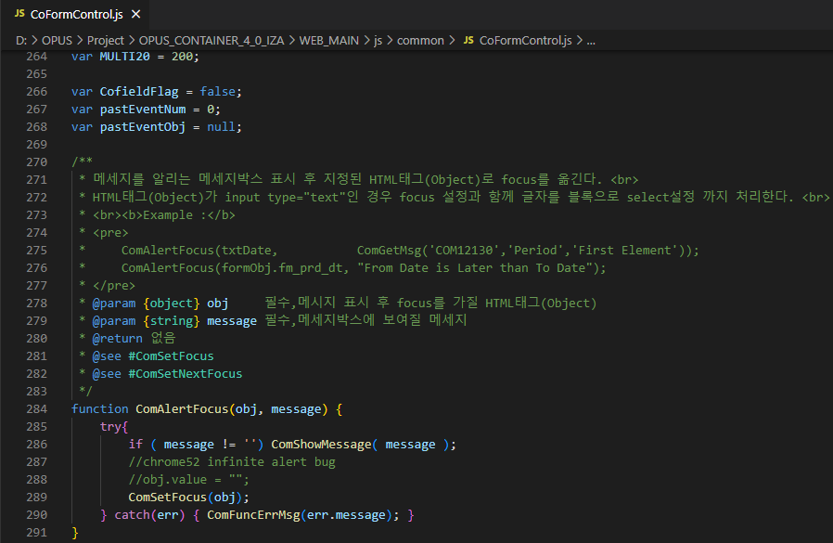 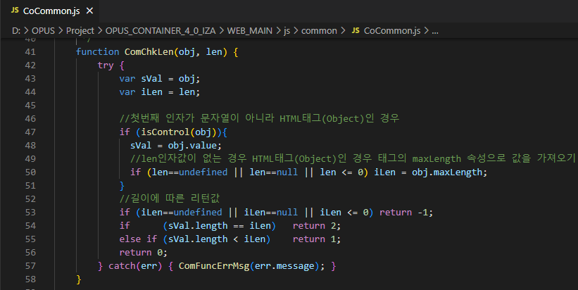 | tìm hiểu về CoFormControl.js, CoCommon.js | Viet | CoFormControl.js: chứa functions nhằm điều hướng, xử lý, đảm bảo các element trong form và form sẽ hoạt động đúng đắn. - CoCommon.js: +định nghĩa các common functions: check format, xử lý ngày tháng, ... + là những chức năng common feature nào muốn xài cũng được | coCommon: toàn bộ common functions: check len, check digit, control nào cũng xài được coFormControl: specific functions cho mỗi control
19 | Tu Nguyen | FW | JS |  | Hướng dẫn cách debug trực tiếp trên chrome | Viet | 1) Ta ấn Ctrl+Shift+I chọn Source. 2) Ta chọn file js cần debug: thường nằm trong thư mục có tên theo đường dẫn của module mình tạo 3) Ta đặt breakpoint lên chỗ mình muốn debug 4) Thực hiện các hành động để chạy đến hàm chứa breakpoint 5) - Ta ấn F10 để nhảy xuống dòng tiếp theo - Hoặc ta ấn F11 để nhảy vào hàm đó và con trỏ debug sẽ vào trong hàm này. 6) Sau khi thoát khỏi hàm đang có con trỏ debug, con trỏ debug sẽ nhảy lên vị trí hàm cha đang chứa hàm đó và tiếp tục debug như vậy. 7) Nếu muốn nhảy đến vị trí con trỏ tiếp theo ta ấn f8, nếu không có con trỏ nào tiếp theo cả thì nó chạy hết và quá trình debug đã hết.
20 | Tu Nguyen | FW | JS | 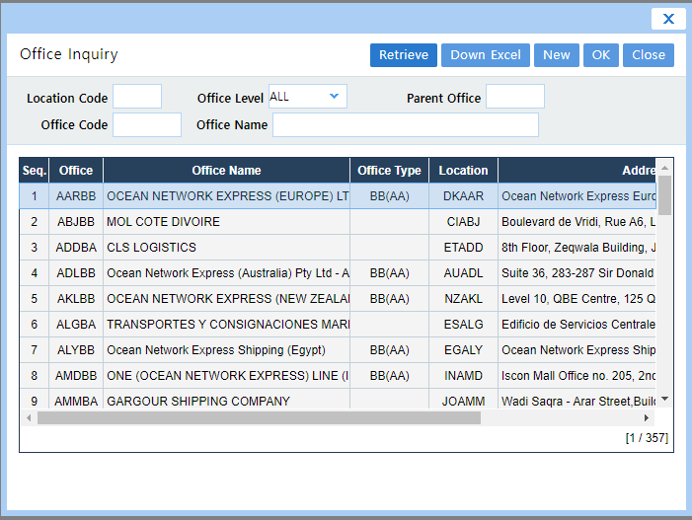 | Cách mở 1 diallog Popup và window popup | Viet | Ta sử dụng hàm ComOpenPopup(sUrl, iWidth, iHeight, sFunc, sDisplay, bModal, b2ndSheet, iRow, iCol, iSheetIdx, sWinName, sScroll, addHeight) Tham số: + sUrl: địa chỉ popup được gọi + iWidth: chiều rộng của popup window + iHeight: chiều cao của popup window + sFunc: JavaScript function của window cha(màn hình mở popup này) nhận data when the final confirmation is made in the popup + sDisplay: set có hiển thị các column của grid hay ẩn nó đi (1: visible, 0: hidden) + bModal: set popup là modal hay không (true:Modal, false:normal popup), default=false + b2ndSheet: true: 2 sheet pop-ups được mở, false: 1 single pop-up được mở (default=false) + iRow: Row Index of Cell of Sheet + iCol: Col Index of Cell of Sheet + iSheetIdx: Index of sheetObjects array of Sheet + sWinName: tên của popup window hoặc dialogArguments, default=compopup + sScroll: có tạo scrollbars hay không (no | yes), default=no + addHeight: dialogTop của popup window (Distance of the dialog box from the top edge of the desktop.) Để mở 1 dialog Popup ta set bModal là true Để mở 1 window Popup ta set bModal là false | https://jqueryui.com/dialog/
21 | Tu Nguyen | FW | java |  | Giải thích ý nghĩa của các file mapping_*.xml , screendefination_*.xml | Vuong | 1. File maping_xml : file này thuộc dạng file định tuyến và điều hướng( Router/Navigater) có nhiệm vụ chính. - Tag url-maping: ánh xạ địa chỉ đường dẫn(URL) tới đúng màn hình(screen) tương ứng. - Tag web -action-: ánh xạ tới *HTMLAction. - Tag service -action: ánh xạ tới *SC(service command ). - File screendefination_xml: ánh xạ tới screen tương ứng để hiển thị dự liệu lên màn hình(điều hướng tới *jsp). | Router/Nagivator
22 | Tu Nguyen | FW | java | 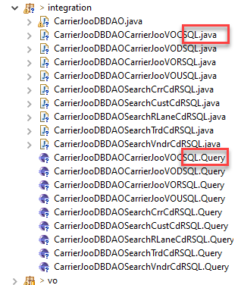 | Mọi người thường thấy trong thư mục integration có 2 loại file *SQL.java và *SQL.Query. vậy khi chạy thì system sẽ gọi file nào và file còn lại để làm gì | Vuong | 1. - System sẽ chạy file *SQL.java, - File *SQL.query dùng để mình viết câu sql , khi apply sẽ generate ra file *SQL.java, và việc tạo ra file *SQL.query giúp lập trình viên dễ dàng đọc code và thao tác với câu SQL. | -file query dễ dàng để viết spl.
23 | Tu Nguyen | FW | *HTMLAction.java |  | 1) Class *HTMLAction.java để làm gì 2) Cần hiểu về việc trả về 1 event để làm gì? 3) method getVo(request, JooCarrierVo.class,"") để làm gì 4) bạn có hiểu đoạn code dòng 64 và 66. tại sao dòng 66 cũng là event.setJooCarrierVO nhưng nhận vào là getVo() còn thằng 64 thì phải đi tạo new JooCarrrierVo() rồi đi set từng attribute cho nó | Vuong | 1. *HTMLAction: - ép kiểu dữ liệu (cast value): vì khi data được gửi từ client xuống là một chuổi string,cần phải cast thành thuộc tính(property) của đối tượng. - Khai báo event để xử lý: dữ liểu được truyền dưới dạng event. - Nhận biết request, action sau đó với mỗi action tham chiếu đến nó sẽ có các sự kiện phù hợp thông qua phương thức perform. - Lấy variable từ request và set vào VO list. 2. Event: Là một object để nhận data request từ client Sử dụng để truyền dữ liệu thông qua HTMLAction và lớp SC . - Việc trả về một event là: để lấy được đúng event(get eventName()) khi các class gọi lại và xử lý request đó(SC). 3 - Method getVo() dùng để get data từ client đưa xuống. 4. - Code line 64 mình muốn sét từng biến(attribute) từ client khi muốn bổ sung vào VO. những biến này trong VO chưa có. - Code line 66 mình set toàn bộ property đưa xuống vào VO. - Sự khác nhau về việc đặt tên biến.
24 | Tu Nguyen | FW | *SC.java |  | 1) Class này để làm gì 2) Dòng 80 mục đích để làm gì 3) trong hàm manageJooCarrier() call các method begin(), commit(), rollback(). nhưng phương thức ngày có ý nghĩa gì. bạn hiểu mình dùng các phương thức này khi nào không 4) eventResponse trong method manageJooCarrier(Event e) để làm gì 5) dong code 108 eventResponse.setUserMessage(new ErrorHandler("BKG06071").getUserMessage()); để làm gì 6) Trong method manageJooCarrier(Event e) bạn thấ các catch điều throw new eventException() theo bạn cần thiết ko tại sao 5) Dong code 108 "BKG06071" là gì và định nghĩa ở đâu | Vuong | 1 Service Command(SC): - Xác định event nào làm gì tương ứng với mỗi action. - Quản lý transaction. - Dựa trên FormCommand để gọi phương thức tương ứng của BCImpl. Khi hoàn tất, trả kết quả (được BCImpl trả về) trở lại phía máy khách. 2- Line 80: kiểm tra xem event của phương thức perform() đối số truyền vào có trùng với event khi mapping_xml tới file SC hay không. 3. Tracsaction: dùng khi muốn tạo một tiến trình cho một hành động nào đó. - begin(): khởi tạo một transaction. - commit(): lưu các thay đổi. - rollback(): quay lại trạng thái ban đầu của hành động. 4. EventRespone: nhận data từ server trả về phía client 5. Line 108: để lấy ra một thông báo cho người dùng. 6. Cần thiết. Vì tương ứng với mổi exeption khác nhau sẽ trả về một loại message khác nhau, giúp người dùng và developer biết được chính xác lỗi gì. 7. BKG0671 là msgcode tạo ở table com_err_msg.
 | Tu Nguyen | FW | *BCImpl.java |  | Class này để làm gì, nó khác với Class SC.Java ở chổ nào | Vuong | *BCImpl.java : - Là class thực hiện các business , và gọi phương thức ở dbdao. - Việc tạo thêm tầng BC giúp phân tách tường minh nhiệm vụ của mổi layer. - Mổi BC sẽ xử lý 1 business, chỉ gọi đến 1 DBDAO. - SC sẽ xử lý 1 business hoàn chỉnh(1 business hoàn chỉnh có thể phải gọi tới nhiều DBDAO khác nhau) thông qua việc gọi nhiều BC
26 | Tu Nguyen | FW | *DBDAO.java |  | 1) Class này để làm gì 2) giải thích new SQLExecuter("").executeQuery(), sqlExe.executeUpdate() và sqlExe.executeBatch() dùng trong những trường hợp nào 3) (List)RowSetUtil.rowSetToVOs(dbRowset, JooCarrierVO .class) dùng để làm gì 4) 2 cái Map param và velParam để làm gì | Vuong | 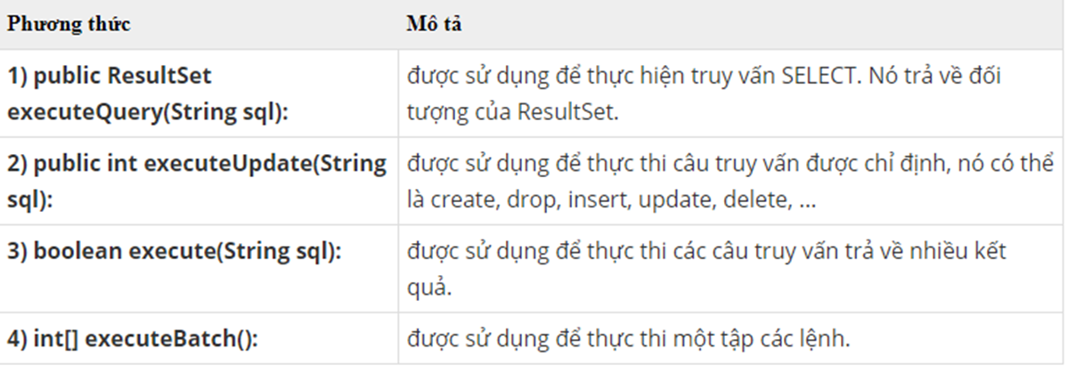 1 - *DBDAO là một lớp thực hiện kết nối JDBC và xử lý liên quan đến DB bằng cách sử dụng lớp SQLExecuter trong gói tích hợp. 2 - executeQuery() trả về dbRowset, executeUpdate() trả về một giá trị int, executeBatch() trả về một int[], vậy nên tùy vào mục đích mà sử dụng phương thức nào. 3. dùng để converdata từ dbRowset thành một list object 4. dùng để chứa param và veloparam, lưu veriable từ client đưa xuống, tạo thành một list dạng map.
27 | Tu Nguyen | FW | *SQL.java |  | 1) dòng 103 "WHERE 1 = 1" theo em để làm gì 2) em thấy trong package integration cáo các file *RSQL.java, *CSQL.java, *USQL.java, *DSQL.java. các file này có mục đích gì hay chỉ là đặt tên | Vuong | 1. where 1 =1: là mệnh đề luôn luôn đúng, dùng khi mình muốn thay đổi SQL ở phía sau where thì dễ dàng và thuận lợi hơn, tránh lỗi syntax trong SQL 2. Có mục đích - *RSQL.java: dùng cho câu query retrieve. - *CSQL.java: dùng cho loại query create. - *USQL.java: dùng cho loại query update. - *DSQL.java: dùng cho loại query delete.
28 | Tu Nguyen | FW | Other |  | 1) Hiện tại màn hình này đã code xong, nhưng user muốn thêm search option cho description thì em sẽ modify ở nhưng file nào, manual hay dùng tool synapse 2) trong màn hình này có button download excel, nhưng user muốn khi file excel down xuông ko có column "Msg Level" thì modify ntn | Vuong | 1. - modify manual. - file jsp, file VO, file chứa câu query để thực hiện search. 2. Xử lý trong buton DowExcel dùng DownCols. mySheet.Down2Excel({SheetDesign:1, Merge:1, DownCombo:'CODE', CheckBoxOnValue:'Y', CheckBoxOffValue:'N', DownRows:'', DownCols:'0|1|2', DownHeader:0, DownSum:0})
29 | Tu Nguyen | FW | Other | 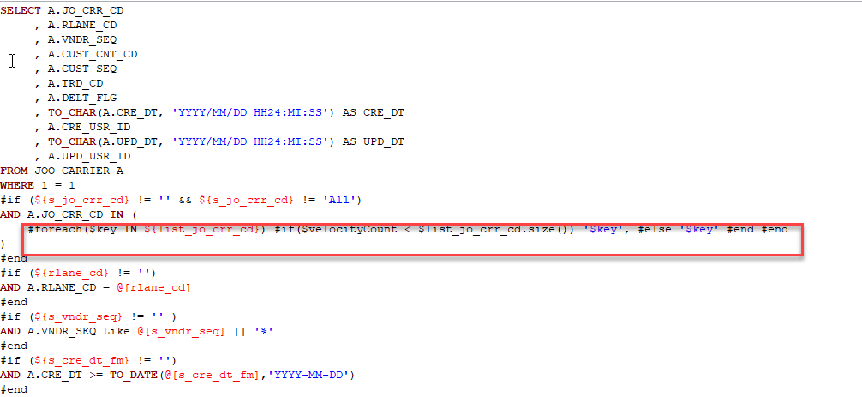 | Cách để truyền 1 array vào IN trong câu SQL. | Vuong | dùng vòng lặp foreach | velocityCount?
30 |  |  |  | 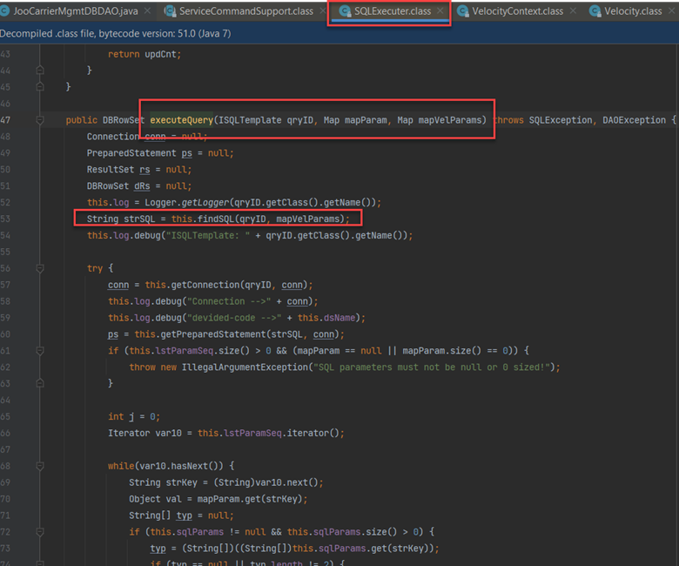 |  |  | thay veloparam bằng param để xem sql có lỗi không ? vì sao, test
31 |  |  |  | 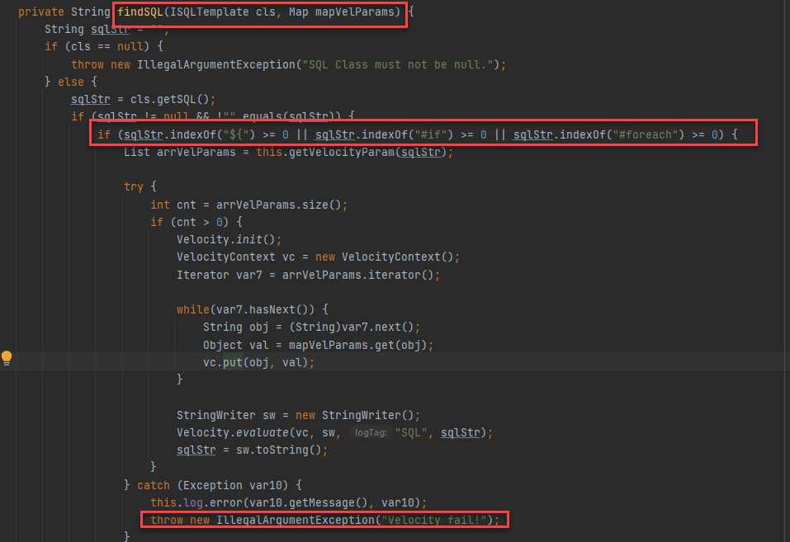
32
33
34
35
36
37
38
39
40
41
42
43
44
45
46
47
48
49
50
51
52
53

Practice 1
Phuc | Front end
Hai | backend
No | Created User | Category 1 | Attached image | Question | PIC
1 | Hải | JSP | Attached image | Hàm onload khi nào sẽ bắt đầu chạy? | Khi trình duyệt đã load tất cả mọi thứ(image, text, …) sau đó sẽ chạỵ các đoạn code nằm trong hàm onload
2 | Hải | JSP |  | 1. f_cmd có nghĩa là gì, và nó được dùng làm gì? | để thực hiện tác vụ hiểu nó đang là multi hay search FormCommand
3 | Hải | JS |  | Hàm này dùng để làm gì, và nó có cần thiết hay không? Tại sao? | hàm này là constructor dùng để khai báo chương trình, nó không cần thiết khi chỉ sử dụng để khai báo các function. Nhưng nếu là đối tượng thì cần thiết để giúp ta tạo đối tượng dễ hơn.
4 | Hải | JS | 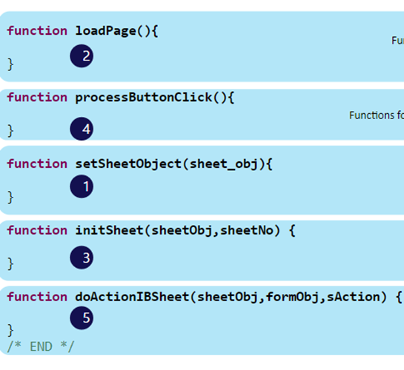 | Có cần thiết phải lúc nào cũng xài hết function này hay không và tại sao? | đây là 5 function chính để vận hành 1 file js. Thiếu 1 trong 5 cái đó sẽ không vận hành được.
5 | Hải | JS |  | Hàm ComConfigSheet và ComEndConfigSheet dùng để làm gì, và nếu không sử dụng thì sẽ xảy ra việc gì? | ComConFigSheet và ComendConFigSheet dùng để thiết kế lại các button, design lại 1 trang tính cơ bản. Nếu không sử dụng sẽ không xảy ra việc gì chỉ là nó xấu hơn thôi
6 | Hải | IBSheet |  | Sự khác nhau và giống nhau của LoadSearchData và GetSearchData? | LoadSearchData sẽ lấy data của xml và json và xử lý các file rồi load lên IBSheet.. GetSearchData tìm kiếm dữ liệu trên 1 page trả về được dữ liệu tìm kiếm được và không qua xử lý và load lên IBSheet Giống nhau là đều trả dữ liệu và load lên IB sheet.
7 | Hải | IBSheet | 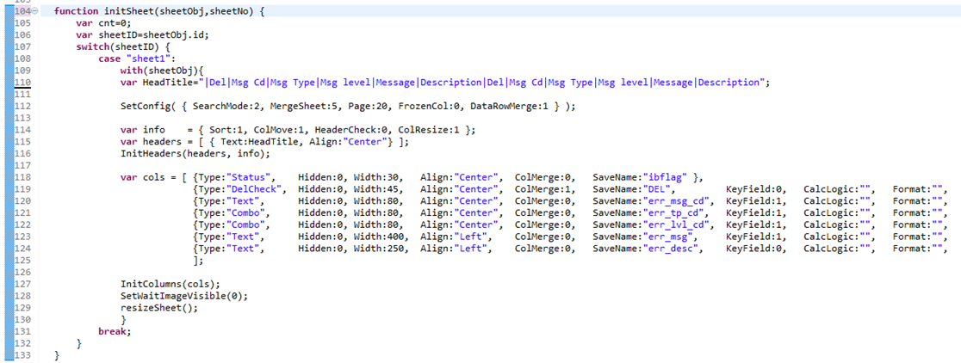 | dòng 110: headTitle: dấu "|" dùng để làm gì. Có cần thiết khi thêm | ở phía trước hay không và nếu không thêm thì chuyện gì sẽ xảy ra? Dòng 112: giải thích các số ở trong SetConfig. Dòng 118 --> 125: giải thích keyfied, format dùng để làm gì? Nếu không muốn cho user update cell, add data khi insert dòng mới thì làm như thế nào? Làm thế nào chỉ cho phép cell đó được nhập ký tự hoặc là số? | Dòng 110: dấu | dùng để phân chia các cột, nếu không có dấu | ở đầu nó sẽ gộp cột trước nó vào chung. SetConfig : SearchMode:2(LazyLoad) dùng để hiển thị full dữ liệu và croll xuống nếu nó được giới hạn page. Keyfield nếu là số 1 thì ô đó không được để trống và popup cảnh bảo, nếu là 0 thì có thể để trống. Format dùng để format ngày tháng năm. Ta dùng updateEdit: ta dùng acceptKey
8 | Hải |  |  | dòng 130: giải thích formObj.f_cmd.value = SEARCH: dùng để làm gì? | Khi action 1 button ví dụ nó là SEARCH thì sẽ call 1 request xuống HTML Action. Khi có request sẽ điều hướng mình sử dụng action nào
9 | Hải | IBSheet |  | Phân biệt sự khác nhau giữa DelCheck và CheckBox, nó có các trạng thái nào? Khi nào sử dụng DelCheck và khi nào thì sử dụng CheckBox? | DelCheck status delete, Checkbox status update. Delcheck dùng để xóa các dòng cần xóa checkbox dùng update
10 | Phúc | FW |  | Khi có nhiều search param ( từ 5 param trở lên) thì chúng ta nên handle bằng Collection VO hay tạo thêm một ConditionVO?
11 | Phúc | FW |  | Giải thích luồng đi của chức năng Search ( ở Back end) | đầu tiên nhận vào các input với các name tương ứng, sau đó người dùng ấn nút retrieve thì js sẽ xử lý nút button thông qua event vs name ("btn_Retrieve") và processButtonClick sẽ gọi đến IBSEARCH, và doActioneIBSHeet sẽ chạy Vào IB Search và sẽ xuất hiện màn hình chờ để fromObj gọi dữ liệu từ file HTMLAction vào function perform gọi event Search nhận vào 2 name và lấy ra dc các paramater tương ứng với 2 name. Khi đó event được set lại giá trị tương ứng và được gọi xuống file SC qua file ClvTrn0001Event với event Search và sẽ được gọi xuống hàm BC và Hàm BCImpl sẽ nhận vào list mà SC đưa xuống để so sánh nó mún searchErr nên file BCImpl sẽ gọi xuống file DAO. Sau đó file DAO sẽ gọi hàm search truyền vào param và velParam tương ứng để gọi query và dữ liệu sẽ được trả về 1 list đúng với param và velParam ta truyền từ 2 name.
12 | Phúc | FW |  | Làm sao để framework biết cách chạy từ HTMLAction xuống SC | HTMLAction tạo ra 1 Event khi set atribute xong thì doEnd gọi 1 EventResponse thì Eventrsponse này bên ở bên file SC nên nó sẽ được chạy xuống file SC với event tương ứng nhận được từ HTMLActione
13 | Phúc | FW |  | Transaction trong OPUS được viết như thế nào | Sẽ bao gồm begin(), commit(), và rollback(), begin để bắt đầu trao đổi dữ liệu với DAO khi trao đổi xong ta cần commit để kết thúc nếu xảy ra lỗi rollback sẽ hoạt động để không xử lý gì cả vs DAO.
14 | Phúc | FW |  | Khi nào thì dùng ETC data và cách set ETC như thế nào | Khi dữ liệu trả về không đúng với column trong sheet đưa ra ta dùng ETC data để trả về 1 cái er message. Cách sài set là nhận vào 1 key name và 1 key value và value sẽ trả dữ liệu trả về lên cái key tương ứng .
15 | Phúc | FW |  | Làm thế nào để nhận biết Record nào sẽ là insert, update hay delete ở BCImpl | IBSheet sẽ truyền xuống Ibflag để ta so sánh với từng kí tự I U D. Khi đó sẽ trả về 1 list tương ứng
16 | Phúc | FW |  | Validate ở server side được thực hiện như thế nào? | Validate sẽ xử lý qua File SC bắt đầu bằng begin và em sẽ ném nó vào 1 ETC để xử lý dữ liệu không đúng và xuất ra message khi ta set value với key tương ứng của ETC
17 | Phúc | FW |  | Nếu thêm 1 option search nữa (cụ thể là search description) thì cần sửa những file nào? | sửa file jsp, HTML action
18 | Phúc | FW | 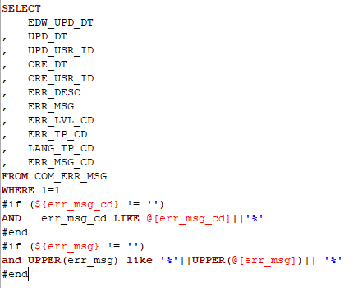 | Dòng "WHERE 1 = 1" thường được dùng để làm gì | dùng để bỏ qua câu lệnh where khi where không thỏa mãn điều kiện của nó thì nó sẽ vấn chạy được câu lệnh mà nó viết ở trên. Ví dụ: select * from student where 1=1 if(${age} == 18) end thì khi đó nó sẽ chạy select * lấy toàn bộ ra trước khi nào ta tác động thỏa điều kiện nó sẽ lấy student = 18. Không cần phải đặt 1=1 mà có thể 0 = 0, 2= 2, miễn sao số đó = nhau.
19 | Phúc | FW |  | Phân biệt velParam và param | velParam:${variable_name} param: @[variable_name] về cơ bản thì mục đích nó dùng để lấy được giá trị velParam sử dụng trong if để so sánh còn param dùng để sử dụng giá trị
20 | Phúc | JSP | 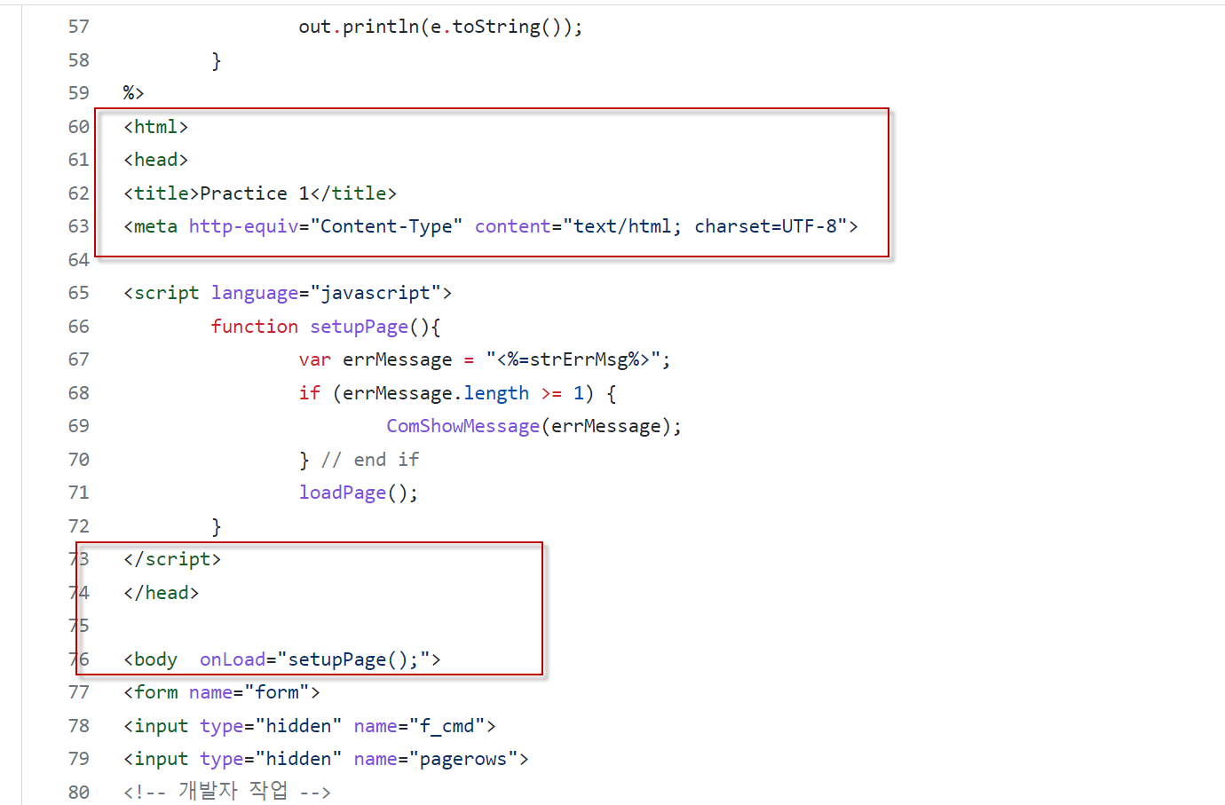 | Có cần html, head, title, meta, body trong file Jsp của mình không? Tại sao? | những thẻ này nếu không có thì file jsp vẫn sẽ chạy nhưng ta cần vẫn cần có. Thứ nhất quản lý source code dễ hơn, thẻ meta để ta cấu trúc được thư mục, thẻ title để ta có title trên trình duyệt

Practice 2
Diem | Front end
Truong | backend
No | Created User | Category 1 | Attached image | Question | PIC
1 | Diem | Jsp |  | btn_accent, btn_normal, btn_etc được sử dụng trong trường hợp nào?
2 | Diem | Jsp | 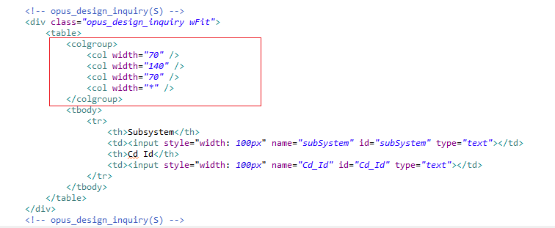 | Colgroup có tác dụng gì? Có bắt buộc phải xài hay không?
3 | Diem | Jsp |  | Hàm ComsheetObject() để làm gì?
4 | Diem | IBSHEET |  | 1. Hàm GetSearchData() để làm gì? 2. Hàm FormQueryString() để làm gì? 3. Hàm LoadSearchData() để làm gì? 4. GetSearchData() và DoSearch() giống và khác nhau? 5. GetSearchData() và DoSearch() dùng trong trường hợp nào?
5 | Diem | IBSHEET |  | 1. Hàm with() dùng để làm gì? 2. Hàm DataInsert() dùng để làm gì? 3. Hàm SearchRow() dùng để làm gì? 4. Hàm LastRow() dùng để làm gì? 5. Hàm SetCellValue() dùng để làm gì? 6. Hàm GetCellValue() dùng để làm gì? 7. Hàm GetSelectRow() dùng để làm gì?
6 | Diem | IBSHEET |  | 1. formObj.f_cmd.value = MULTI01 có tác dụng gì? 2. DoSave() dùng để làm gì? 3. DoSave và GetSaveData() dùng trong trường hợp nào?
7 | Diem | IBSHEET |  | hàm sheet1_OnDbClick() dùng để làm gì?
8 | Diem | Js |  | Hàm ComGetEvent() để làm gì?
9 | Diem | Js |  | 1. hàm ComShowCodeMessage() để làm gì? 2. hàm ComShowMessage() để làm gì?
10 | Diem | IBSHEET |  | 1. Type, SaveName, Format để làm gì? 2. Hàm SetEditable() để làm gì? 3. Hàm InitColumns() để làm gì? 4. Hàm SetColProperty() để làm gì?
11 | Diem | IBSHEET |  | Hàm ComResizeSheet() để làm gì
12 | Truong | FW |  | Dùng phần gạch đỏ, gạch đen khi nào? 2 phần này cùng xuất hiện được không?
13 | Truong | FW |  | Giải thích luồng đi của chức năng Save ( ở Back end)
14 | Truong | FW |  | Trong thư mục integration có 2 loại file *SQL.java và *SQL.Query. Vậy khi chạy thì system sẽ gọi file nào và file còn lại để làm gì
15 | Truong | FW | 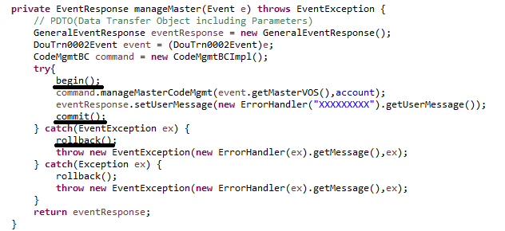 | Các method begin(), commit(), rollback() có ý nghĩa gì? Dùng khi nào?
16 | Truong | FW |  | làm sao file SC trả kết quả về view(jsp) ?
17 | Truong | FW | 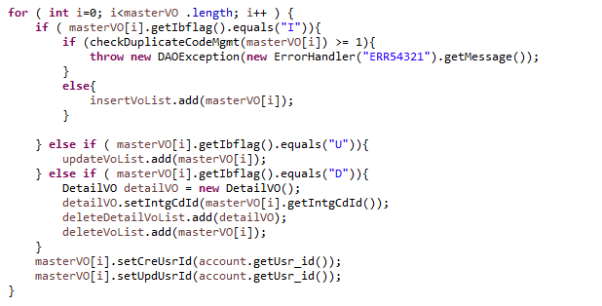 | masterVO[i].getIbflag().equals("I"), masterVO[i].getIbflag().equals("U"), masterVO[i].getIbflag().equals("D") dùng để làm gì?
18 | Truong | FW |  | Giải thích SQLExecuter("").excuteQuery() và SQLExecuter("").excuteBatch()
19 | Truong | FW |  | file HTMLAction có dùng để làm gì?

